Sheet1
有无正则化&归一化的loss曲线图

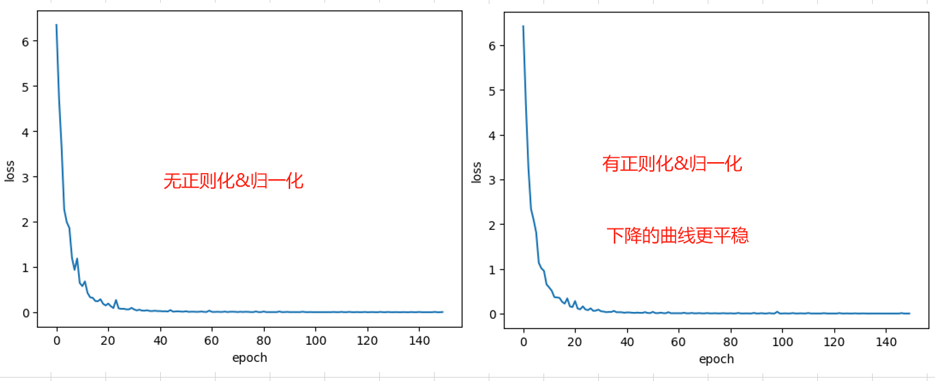

不同optimizer对应的loss曲线

